Duty Cycle Monitor
Duty Cycle Monitor |  |  |  |  | 37295690

Customer Name: |  |  | System Type: | QST30 |  | ECM Code: | K50159.11
Unit Number: |  |  | Image Date: | 10.06.26 8:54:25 |  | Software Phase: | 05010010

Parameters | Value | Unit
Время начала по плану маршрута 1 | 0:00:00 | ЧЧ:СС:СС
Map Total Time | 500:00:00 | ЧЧ:СС:СС
Остаток часов по плану маршрута 1 | 0:00:00 | ЧЧ:СС:СС

Parameters | Value | Unit
Время начала по плану маршрута 2 | 500:20:51 | ЧЧ:СС:СС
Map Total Time | 500:00:00 | ЧЧ:СС:СС
Остаток часов по плану маршрута 2 | 0:00:00 | ЧЧ:СС:СС

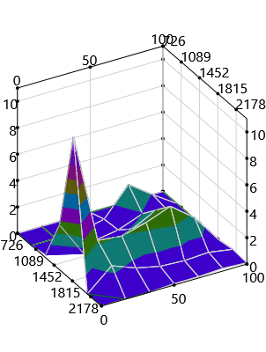
Parameters | Value | Unit
Время начала по долгосрочному плану маршрута | 0:00:00 | ЧЧ:СС:СС
Остаток часов по плану маршрута | 98499:26:55 | ЧЧ:СС:СС

Short Term Map 1

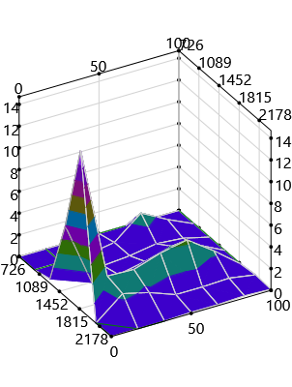

Short Term Map 2


Long Term Map

